Canevas Poissons
 |  |  |  | 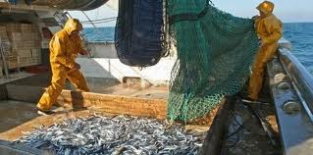
Poissons de la mer sem 10 2ème année cuisinier
Objectif général : Les cuisiniers sont conscients de l’importance des méthodes d’élevage, des caractéristiques, des exigences qualitatives et des possibilités d’emploi des denrées alimentaires animales. Ils se les procurent selon les directives, les stockent de manière spécifique selon le produit et de manière consciente de la qualité, et les préparent de manière professionnelle en vue de leur utilisation.

Objectifs operationnelle,
L'apprenti est capable décrire les caractéristique de chaque groupe de poisson de mer.
L'apprenti est capable d'identifier des découpes et des présentations de poisson de poissons de mer.
L'apprenti est capable de proposer un met de poisson de mer pour la cuisine méditerranéen. (Avec sauce et garniture)
L'apprenti est capable de proposer un met de poisson de mer pour la cuisine froide. (Avec sauce et garniture)
L'apprenti est capable de proposer un met de poisson de mer pour la cuisine pour sportif. (Avec sauce et garniture)
L'apprenti est capable de proposer un met de poisson de mer pour la cuisine classique mets chaud. (Avec sauce et garniture)
Compétences méthodologiques
Approche et action interdisciplinaires axées sur les processus Stratégies d’apprentissage
Compétences sociales et personnelles.
Autonomie et responsabilité. Capacité à travailler de manière orientée sur la santé préparation des recettes.

Pauli | 206 à 213 | 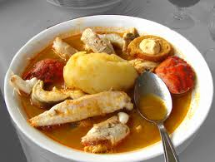 |  | 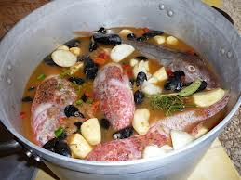

Classeur | 213à 216

Activité | Maître active | Élève | Min | Heure | Modalité
Formation des groupes | arrivé des élèves contrôle présences salutations |  |  | 8h10 8h20 | Tirage de carte de poissons d'eau douce trois couleur
Accroche et amorce : | Photo sur projecteur | Active | 6' | 8h26
Formulation d'une idée qui suscite la photo. Question que j'aimerais avoir une réponse |  |  |  |  | Powerpoint

Mise en situation : | explication du déroulement | Active | 5' | 8h31
Puzzle à mettre dans l'ordre |  |  |  |  | Powerpoint
Distribution Puzzle
Mise au travail : | supervise apporte au besoin des informations complémentaires | Active | 20' | 8h51 | Puzzle pour chaque groupe
Puzzle à mettre dans l'ordre

Contrôle du puzzle table voisine |  | Active | 3' | 8h54

Mise en commun : |  | Active | 8' | 9h02
Chaque groupe présente une colonne A, B, C, D. |  |  |  |  | Beamer

Activité 2: explication mise au travail |  | Active
Explication maître et Travail individuelles mets de poissons C3 |  |  | 9' | 9h11

Mise en commun | supervise apporte au besoin des informations complémentaires | Active
Critiques des mets et mise en évidence des fautes éventuelles |  |  | 10' | 9h21

Contrôle des acquis | supervise apporte au besoin des informations complémentaires | Active | 6' | 9h27 | Tableau
Réponse à la question de départ

Contrôles des objectifs et conclusion. | Magistrales |  | 5'
Fin de la leçon |  |  | 0 | 9h35
Remarques
Modifications
Objectifs selon le plan de formation
Connaître les différents types de charcuterie
Taxonomie de Benjamin Bloom
C1: Savoir / C2: Comprendre / C3: Appliquer / C4: Analyser / C5: Synthétiser / C6: Evaluer

Poissons de mer
 | A | B | C | D
1 | 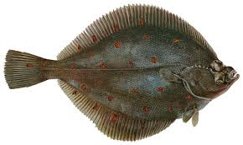 | 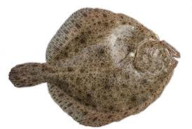 | 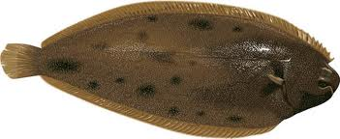 | 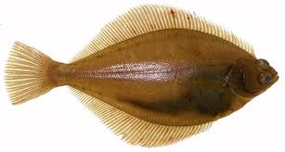

2 | 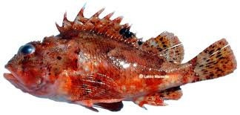 | 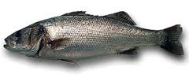 | 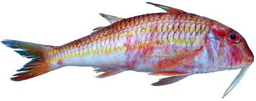

3 | 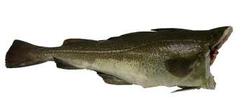 | 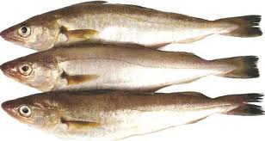 | 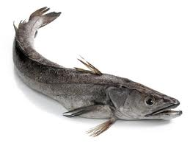 | 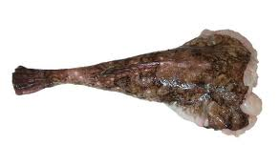

4 | 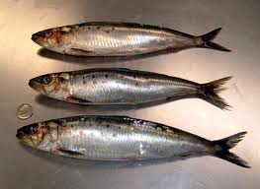 | 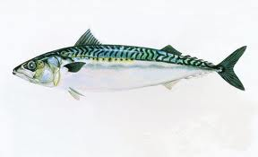 | 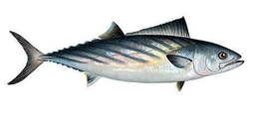 | 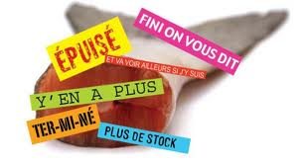

5 | 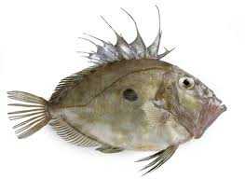 | 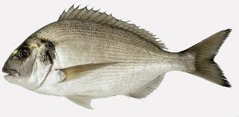 | 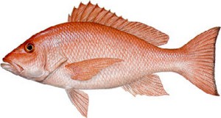 | 